ex02
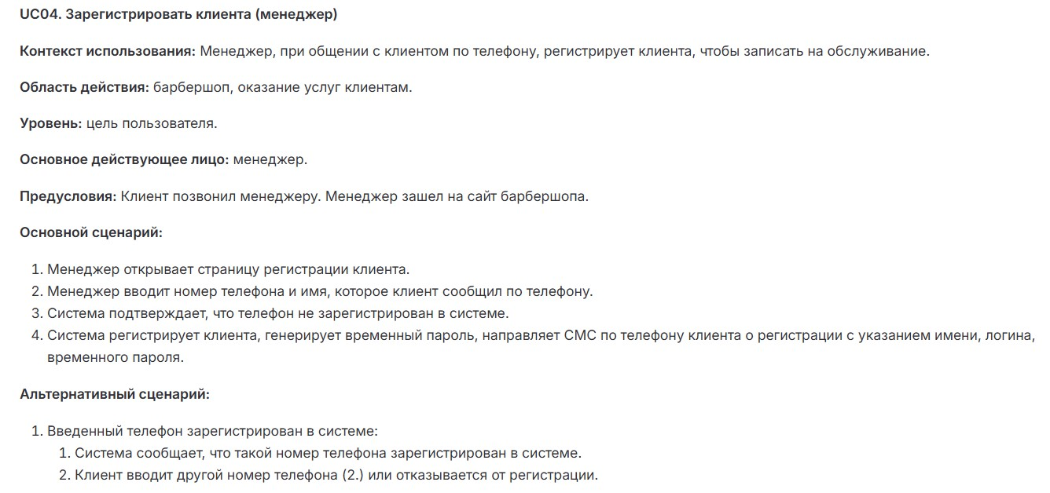
Exercise 02 — Актуализация UC

UC04. Зарегистрировать клиента (менеджер)

Контекст использования
Менеджер регистрирует нового клиента в системе барбершопа во время телефонного звонка для последующей записи на услуги.

Область действия
барбершоп, оказание услуг клиентам

Уровень
Цель пользователя (менеджера).

Основное действующее лицо
Менеджер.
 |  | Основной сценарий
Предусловия | Шаг | Действие | Приложение / Роль | Интеграции и методы
1. Клиент позвонил менеджеру. | 1 | Менеджер открывает страницу регистрации клиента | Frontend (клиент) | -
2. Менеджер авторизован и зашел на сайт барбершопа. | 2 | Менеджер вводит номер телефона, которые клиент ему сообщил по телефону, в форму регистрации | Frontend (клиент) | -
 | 3 | Система отправляет номер на проверку в базу данных | Backend → БД (сервер) | POST /api/clients/check (тело: { "phone": "+79991234567" })
 |  |  |  | БД: SELECT * FROM clients WHERE phone = ?
 | 4 | Система подтверждает, что номер телефона не зарегистрирован в системе | Backend → Frontend (сервер) | Ответ: { "exists": false }
 | 5 | Менеджер вводит данные клиента (ФИО, email, доп. поля) | Frontend (клиент) | -
 | 6 | Система сохраняет данные клиента, генерирует логин (email/телефон) и временный пароль | Backend → БД (сервер) | POST /api/clients/register (тело: { "name": "Иван Иванов", "phone": "+79991234567", ... })
 |  |  |  | БД: INSERT INTO clients (...) VALUES (...)
 | 7 | Система отправляет SMS клиенту с логином и паролем. | Backend → SMS-сервис (сервер) | POST /sms/send (тело: { "phone": "+79991234567", "text": "Добро пожаловать! Логин: +79991234567, пароль: 12345" })
 | 8 | Система отображает сообщение об успешной регистрации. | Frontend (клиент) | -

Альтернативные сценарии

4A. Номер телефона уже зарегистрирован

4A.1. Система возвращает ответ: { "exists": true, "clientId": 123 }./сервер
4A.2 Frontend показывает предупреждение: "Клиент с таким номером уже существует. Хотите записать его на услугу?"./клиент
Варианты действий менеджера:

Перейти к записи на услугу (вызов UC03).
Ввести другой номер (возврат к шагу 1).

6A. Ошибка валидации данных

6A. 1. Если введены некорректные данные (например, неверный формат email):
Система возвращает ошибку: { "error": "Invalid email format" }/ сервер
Frontend подсвечивает поле и просит исправить.(возврат к шагу 5)/клиент

7A. Ошибка отправки SMS

7A.1. Если SMS-сервис недоступен:
Система сохраняет клиента, но помечает флагом sms_pending: true./сервер
Менеджеру выводится уведомление: "Клиент зарегистрирован, но SMS не отправлено. Отправить позже вручную?".(продолжение с шага 8)/клиент

Интеграционные методы

1. Проверка номера телефона
Метод: POST /api/clients/check (REST).
Данные: Номер телефона в теле запроса.
Ответ: JSON с флагом exists и ID клиента (если есть).

2. Регистрация клиента
Метод: POST /api/clients/register.
Данные: Все поля клиента (обязательные + опциональные).

3. Отправка SMS
Интеграция с внешним сервисом.
Метод: POST /sms/send (внутренний API).

Справочники и данные

1. Справочник "Клиенты"
Поля: id, name, phone, email, registration_date.
Актуализация: Передача данных в теле запроса (шаг 6).

2. Справочник "Временные пароли"
Поля: client_id, password, expires_at.
Генерация: Автоматически при регистрации (шаг 6).

3. Справочник "SMS-уведомления" (если ведется лог):
Поля: client_id, status (sent/failed), timestamp.

Передача справочных данных

Вариант: Актуализация по мере необходимости.
Если номер не найден (шаг 4) — регистрируем нового клиента.
Если SMS не отправлено (7A) — данные сохраняются для повторной попытки.

Разница между GET и POST
1. Основное назначение
GET | POST
Запрос данных с сервера (например, загрузка страницы, поиск). | Отправка данных на сервер (например, регистрация, оплата).
Пример: GET /api/clients?phone=+79991234567 (проверка номера). | Пример: POST /api/clients (регистрация нового клиента).

2. Передача параметров
Параметры передаются в URL (видны в адресной строке). | Параметры передаются в теле запроса (не видны в URL).
Пример: https://api.example.com?phone=+79991234567 | Пример: Запрос скрыт, body: { "phone": "+79991234567" }.

3. Безопасность
Менее безопасен: данные кэшируются, сохраняются в истории браузера. | Безопаснее: данные не кэшируются и не остаются в истории.
Нельзя использовать для паролей/платежей! | Подходит для конфиденциальных данных.

4. Ограничения длины
Ограничен длиной URL (до ~2048 символов). | Нет жестких ограничений (можно отправлять большие файлы).

5. Idempotency (идемпотентность)
Идемпотентен: Повторный запрос не изменяет данные. | Не идемпотентен: Повторная отправка может создать дубликаты (например, две одинаковые регистрации).

Когда применять GET vs POST

GET — если: | POST — если:
Нужно получить данные (например, проверить наличие клиента). | Нужно отправить/изменить данные (регистрация, оплата).
Параметры простые и не секретные (фильтры, поиск). | Данные конфиденциальны (пароли, платежные реквизиты).
Важна кэшируемость запроса (например, загрузка статичной страницы). | Большой объем данных (например, загрузка файлов).

Примеры в контексте UC04

1. GET (неправильно для проверки номера!)
GET /api/clients/check?phone=+79991234567
Проблема: Номер телефона виден в URL (небезопасно).

2. POST (правильно)
POST /api/clients/check
Body: { "phone": "+79991234567" }
Безопасно: данные скрыты в теле запроса.

ex08
Exercise 08 — Актуализация UC

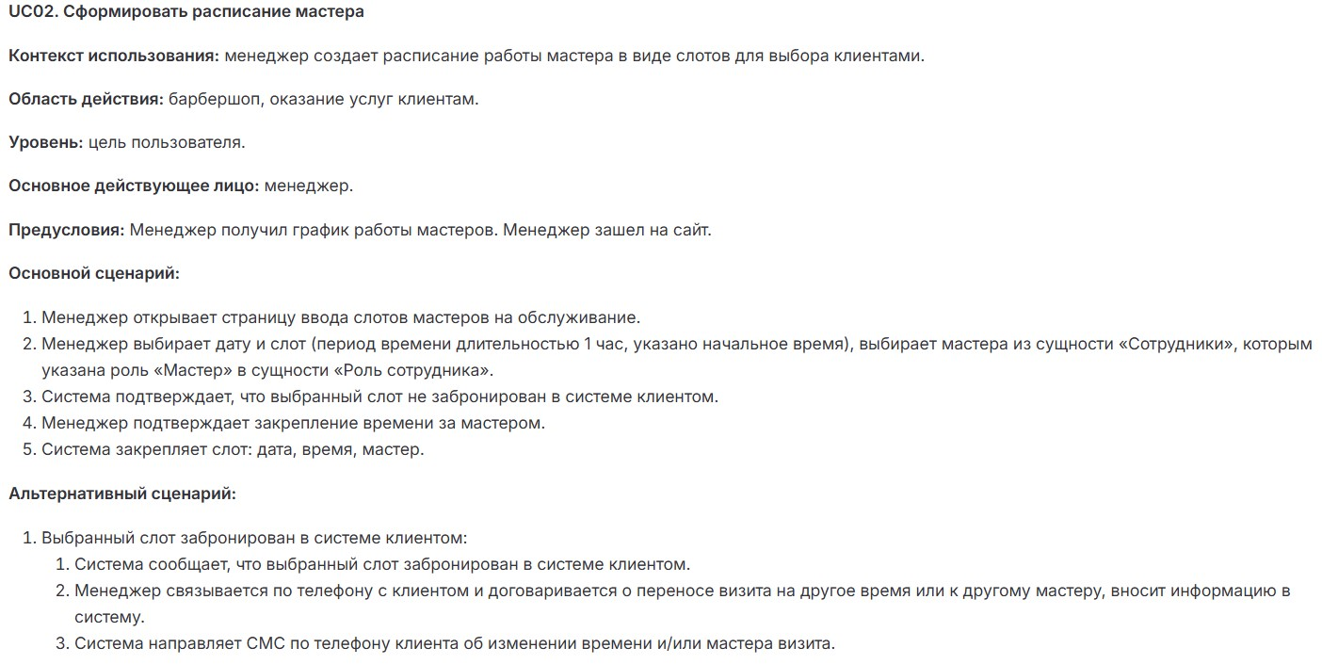

1. Основной сценарий (полная последовательность шагов)
Шаг | Действие | Приложение/Роль | Интеграционные методы (если есть)
1 | Менеджер открывает страницу ввода слотов мастеров на обслуживание | Клиент (Web-интерфейс) / Менеджер | GET /api/schedule/template (загрузка шаблона расписания)
2 | Система отображает: | Сервер / Роль: ScheduleService | GET /api/employees?role=master (список мастеров)
 | - Календарь с доступными датами
 | - Список мастеров с ролью «Мастер»
3 | Менеджер выбирает: | Клиент / Менеджер | —
 | - Дату
 | - Слот (например, 14:00–15:00)
 | - Мастера из списка
4 | Система проверяет: | Сервер / Роль: SlotValidator | GET /api/slots/availability?date=2025-11-20&time=14:00&employeeId=123
 | - Свободен ли слот у мастера
 | - Нет ли брони клиента
5 | Подтверждение создания слота | Клиент / Менеджер | —
6 | Система сохраняет слот в БД | Сервер / Роль: ScheduleRepository | POST /api/slots (body: {date, startTime, endTime, employeeId})
7 | Система обновляет интерфейс: | Клиент + Сервер | POST /api/notifications (уведомление мастеру через WebSocket)
 | - Добавляет слот в календарь
 | - Отправляет уведомление мастеру

2. Альтернативные сценарии

А. Слот занят клиентом (шаг 4 основного сценария)

Шаг | Действие | Приложение/Роль | Интеграционные методы
4.1 | Система возвращает ошибку: 409 Conflict с деталями брони | Сервер / SlotValidator | —
4.2 | Интерфейс показывает: | Клиент / Менеджер | GET /api/bookings/{bookingId} (загрузка данных клиента)
 | - Клиента, забронировавшего слот
 | - Кнопки «Перенести»/«Отменить»
4.3 | Менеджер связывается с клиентом и вносит изменения | Внешний сервис / Телефонный звонок | —
4.4 | Система отправляет SMS клиенту | Сервер / SmsService | POST /api/sms/send (body: {phone, text: "Ваш визит перенесен на..."})

Б. Мастер недоступен (шаг 2 основного сценария)

Шаг | Действие | Приложение/Роль | Интеграционные методы
2.1 | Система отображает предупреждение: «Мастер в отпуске» | Сервер / EmployeeService | GET /api/employees/{id}/availability
2.2 | Менеджер выбирает другого мастера | Клиент / Менеджер | —

В. Некорректный слот (шаг 3 основного сценария)

Шаг | Действие | Приложение/Роль | Интеграционные методы
3.1 | Система проверяет: | Сервер / SlotValidator | GET /api/schedule/work-hours (проверка графика работы)
 | - Слот не в нерабочее время
 | - Длительность = 1 час
3.2 | Если ошибка — показывает сообщение: «Выберите слот длительностью 1 час» | Клиент | —

Доработки UC02
1. Добавлены проверки:
Валидация длительности слота (ровно 1 час).
Проверка графика работы барбершопа (например, нельзя добавить слот в 08:00, если салон открывается в 10:00).

2. Уточнены роли:
SlotValidator — отдельный сервис для проверок.
SmsService — отправка уведомлений клиентам.

3. Расширены альтернативные сценарии:
Обработка отпуска мастера.
Интеграция с телефонным звонком (вне системы).

4. Безопасность:
Все запросы к API требуют роли manager.
SMS-уведомления клиентам отправляются только после подтверждения менеджером.

